界面&功能
界面相关 |  |  |  |  |  | 功能规则
 | 功能入口
 | 主界面点击图标按钮打开。
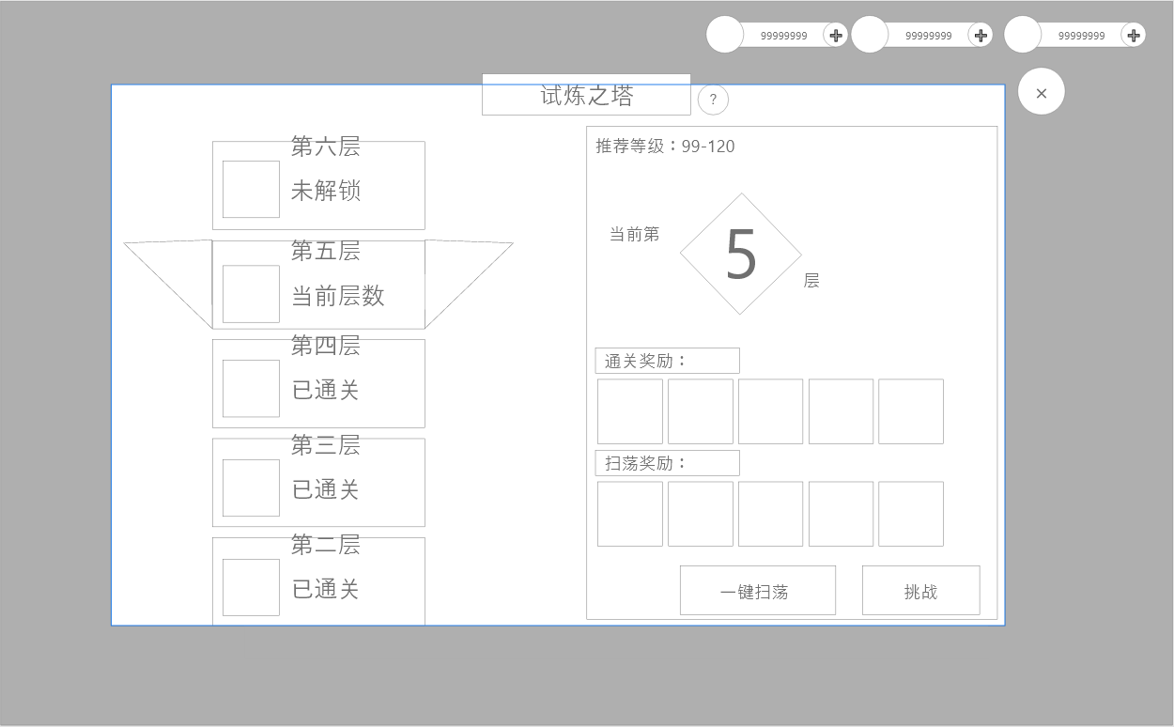
1
4
2
3
6
7
 |  | 1 | 标题名称。 |  |  | 1 | 标题名称
 |  | 2 | 系统说明 |  |  | 2 | 系统说明，点击弹出tips框。
 |  | 3 | 关闭按钮 |  |  | 3 | 关闭按钮，点击返回主界面。
 |  | 4 | 回到当前层按钮：当滑动到其他层查看时显示 |  |  | 4 | 返回当前：点击后列表和右侧信息立刻回到当前最新挑战层，若全部通关，则回到最高层
8
 |  | 5 | 快速扫荡按钮和挑战按钮。 |  |  | 5 | 扫荡按钮。
 |  |  | ► | 扫荡可一键扫荡已通关的层数 |  |  | ► | 已经通关的层数显示在按钮，按钮下方显示文字框。
 |  |  | ► | 挑战按钮则可挑战当前层数 |  |  | ► | 点击按钮后，按钮置灰，文字框消失。已经通关的层数奖励即可发放。
 |  | 6 | 关卡详情： |  |  |  | ► | 一日只可点击一次扫荡，此处逻辑为点击按钮领取之前通关的
 |  |  | ► | 推荐等级 |  |  |  | 奖励，再通过新的关卡，只能第二天扫荡再领取。
 |  |  | ► | 通关奖励 |  | 6 | 关卡详情。
 |  |  | ► | 扫荡奖励 |  |  | ► | 推荐等级
 |  | 7 | 试炼之塔背景 |  |  |  | ► | 通关奖励：显示首通此关可获得的奖励
9
5
 |  | 8 | 关卡列表 |  |  |  | ► | 扫荡奖励：显示每日扫荡可获得的奖励
 |  |  | ► | 以塔的形式展现，每五关层数的贴图将更精致 |  |  | ► | 打开界面时，右侧显示为当前需要挑战的关卡。
 |  |  | ► | 每个塔需要显示：奖励、层数、状态 |  | 7 | 试炼之塔背景
 |  |  |  | ► | 奖励：只显示配置在通关奖励中第一个 | 8 | 左右翻页按钮。
 |  |  |  | ► | 层数：显示层数名称 |  | ► | 以塔的形式展现，每五关层数的贴图将更精致
 |  |  |  | ► | 状态：当前层数/已通关/未解锁 |  | ► | 每个塔需要显示：奖励、层数、状态
 |  |  | ► | 关卡列表可上下滑动，选中非当前关卡可查看其他层数信息 |  |  |  | ► | 奖励：只显示配置在通关奖励中第一个
 |  |  |  |  |  |  |  | ► | 层数：显示层数名称
 |  |  |  |  |  |  |  | ► | 状态：当前层数/已通关/未解锁
 |  |  |  |  |  |  |  | ► | 不管是已通关，未解锁，都可以点击后查看详情，但切换至其他层数时，挑战按钮隐藏

参考图
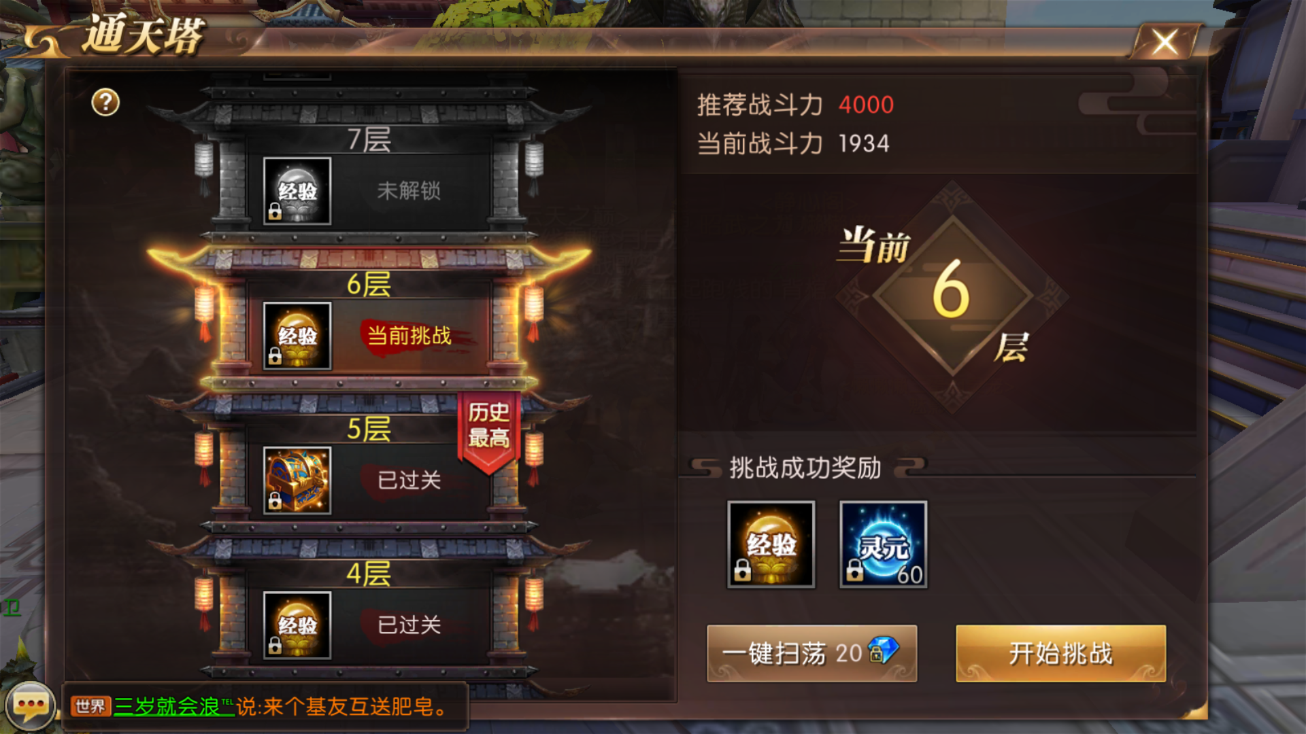
参考图

